Regel_Syntax
Vers.1.04.01
erstellt in Exel 2016
 |  |  |  |  |  |  |  |  |  |  | Zum Einfügen einer rule oder subrule bitte die gewünschte Zeile auswählen. Die neue rule oder subrule wird in dieser Zeile eingefügt.

No. | rule_XXXX: | Kommentar | tagname | targetfolder | tagname_RegEx | multilineregex | postscript | apprise_call | apprise_attachment | notify_lang | condition | subrules | searchstring | searchtyp | isRegEx | multilineregex | source | casesensitive

Erläuterungen
YAML-Datei Editor:
Hier der erste YAML Editor.
Die Funktionsweise ist selbsterklärend. Weiter unten eine kurze Anleitung zum Start. Ob der Editor nun eine Hilfe für Euch sein kann, müsst Ihr selbst entscheiden.
Formatierungsfehler, falsche Leerzeichen oder auch doppelte oder falsche rule Nummerrierungen bspw. sind hiermit nahezu ausgeschlossen.
Bitte fügt grundsätzlich keine leeren Spalten oder Zeilen ein, da sonst die Formatierung verloren geht! Das Freilassen von Zeilen ist jedoch möglich.
Nutzt zum Hinzufügen neuer rules und subrules unbedingt die entsprechenden Buttons.
Hinweise:
- Die zu importierende txt.Datei MUSS im Format UTF-8 (Unicode) sein. Ansonsten kommt es zur falschen Darstellung von Umlauten und Sonderzeichen.
- Beim Import MUSS das Wort "rule" in Namen der Regel beinhaltet sein. Jedoch dürfen die Wörter der Parameter wie zB. "rule" oder "source" nicht ausserhalb der Regelblöcke vorkommen.
- Die in der Standard YAML-Datei beinhalteten Kommentarzeilen werden automatisch entfernt. Derzeit werden Kommentarzeilen grundsätzlich nicht unterstützt und importiert.
- Es gibt aber eine Kommentarspalte in jeder rule und subrule.
- Es erfolgt eine automatisch durchgängige Nummerrierung, die aber geändert werden kann.
Weitere Erklärungen zu Inhalt und Funktionen findet Ihr in der Beschreibung rechts.
Was würde ich gerne noch umsetzen:
- eventuell externe Datenfiles für Reimport, oder auch direkte Bearbeitung der je nach Profil abgelegten YAML-Dateien im jeweiligen synOCR Ordner
- diverse Auswahlfelder zum persönlichen Vorbefüllen für zB. target folder oä.
- gerne sind Vorschläge zur Erweiterung und Verbesserung willkommen
- bitte meldet Fehler
Gruß Struppix
Die Tabelle:
Viel zu erklären ist hier nicht. In den Bildern links unten seht Ihr vereinfacht wie es funktioniert. Alle "Values" sind per Drop DownMenu verfügbar. Dort wo freie Eingaben gemacht werden können oder müssen ist dies natürlich möglich. Ein jeweiliger Hinweis wird Euch beim Selektieren der Zelle angezeigt.
rules / subrules hinzufügen und löschen:
Bitte vewendet unbedingt die zugehörigen Buttons für die Aufgabe. Damit werden Formeln, Bezüge und Formatierungen mit übernommen / eingefügt.
rules / subrules kopieren:
Hier habt Ihr die Möglichkeit eine odere mehrere rules und subrules an eine beliebige Stelle zu kopieren. Dies erspart das aufwendige Kopieren bzw. Ausfüllen der Values. Sehr nützlich bei subrules, welche man an anderer Stelle wieder verwenden möchte.
rules / subrules verschieben:
Wie beim Kopieren können hierbei beliebige einzelne rules / subrules oder ganze Regelblöcke / -bereiche verschoben werden.
Nummerrierung:
Diese ist fortaufend und wird automatisch eingefügt. Eine Änderung dieser ist natürlich möglich, wobei aber diese Nummer dann aus der fortlaufenden Nummerierung entfernt wird.
Import:
Es stehen zwei Varianten zur Wahl.
1) Import einer YAML-Datei am Anfang der Tabelle. Dabei werden alle vorhandenen Regeln gelöscht. Entspricht somit der Neuerstellung.
Es werden hierbei auch alle Formatierungen, Bezüge, DropDown's usw. zurückgesetzt / erneuert. Nutzt dies falls mal was schief geht oder verstellt ist (Export => Import).
2) Import in eine frei wählbare Zeile. Damit sind Kombinationen bzw. das Zusammenführen von verschiedenen YAML-Dateien möglich. Hierbei werden zur besseren Orientierung eine Leerzeile zuvor und am Ende eingefügt.
Beim Import werden sowohl die "Kurze Schreibweise" als auch die "Standard Schreibweise" erkannt. Bitte unbedingt beachten, das in Kommentaren in den YAML-Dateien keine Parameter wie zB. rule, condition usw. (zu finden im Tabellenkopf) enthalten sein dürfen, ausser natürlich die Parameter im Regelblock selbst.
Export:
Auch hier stehen zwei Varianten zur Auswahl.
Die "Kurze Schreibweise" und die "Standard Schreibweise". Bei der "Kurz Schreibweise" werden alle nicht mit "Values" belegten Parameter beim Export aus- / weggelassen. Beispiel Bilder findet Ihr weiter unten.
In diesem Fall wird von synOCR für die nicht aufgeführten Parameter der Standardwert gesetzt. Eine Aufzählung hierzu findet Ihr in jeder YAML-Datei, die durch synOCR bei der Installation oder bei der Anlage eines Profils erzeugt wird und natürlich im wiki.
Kommentarfeld:
Das Kommentarfeld habe ich zur besseren Orientierung eingefügt. Wenn eine Regel im tagname, tagname-RegEx oder im Suchstring sehr lange Suchbegriffe oder auch RegEx beinhaltet, ist die Zuordnung in der Tabellenansicht im Gegensatz zur Listen Schreibweise der YAML-Dateien recht schwierig. Mit dem Kommentarfeld kann man somit einen eindeutigen Verwendungshinweis geben, wie zB. Rechnungsnummer XY.
Die Kommentare werden, wenn sie denn ausgefüllt sind immer mit exportiert und bei Vorhandensein auch wieder importiert.
Spalten ein und ausblenden:
Hier könnt Ihr zur Verbesserung der Übersichtlichkeit einzelne oder auch mehrere Spalten, welche nicht zusammenhängend sein müssen im Datenbereich ein- und ausblenden. Zieht dazu einfach einen / mehrere Bereiche mit der Maus oder selektiert die Splaten.
Ist der Button "rot" eingefärbt habt Ihr etwas ausgeblendet. Die Einstellung bleibt beim Schließen und Öffnen der Datei erhalten.
Alle anderen Funktionen werden hiervon nicht beeinträchtigt.
Regeln deaktivieren / aktivieren:
Mit der Funktion können einzelne rules, subrules oder auch ganze Regelblöcke deaktiviert werden. Dabei werden diese in der YAML-Datei Ausgabe durch "#O#O#" auskommentiert, sodass synOCR diese ignoriert. Beim Import werden diese natürlich wieder mit importiert und entsprechend gekennzeichnet.
Beim "Deaktivieren" werden diese Bereiche nur grau eingefärbt und gekennzeichnet. Sie werden nicht ausgeblendet, um sie weiter finden und zuordnen zu können.
Damit kann man auch ganze Bereiche von Regeln vorrübergehend deaktivieren, um zB. verschiedene Varianten zu testen ohne diese löschen und mühevoll wieder einkopieren zu müssen.
Ebenso nutzbar zur Darstellung verschiedener YAML-Dateien in einer, sodass weniger Profile angelegt werden müssen.
Zur Funktiosweise:
- rules (ohne zugehörige subrules) und subrules können deaktiviert werden, natürlich auch eine Mehrfachauswahl.
- Werden rules ausgewählt, die über zugeörige subrules verfügen, wird immer der ganze Block deaktiviert / aktiviert.
Wichtig: Die Funktionen Insert rule / subrule, copy und move sind für deaktivierte rules / subrules nicht möglich. Dies wird abgefragt und angezeigt.

Klick
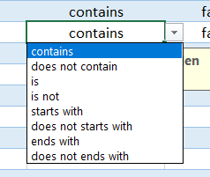

Alle Parameter sind per Drop Down Menu wählbar.

Klick

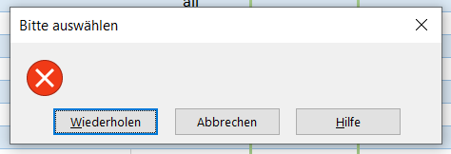

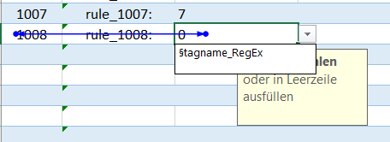
Felder wo nur Selektion zulässig.

Klick

Felder die "gesperrt" sind.

Nach dem Import werden die importierten Regeln angezeigt. Der Import dieser YAML-Datei von mir dauert ca. 14 Sekunden. Andere kleinere Dateien gehen scheller.
Hier die aktuellste Oberfäche
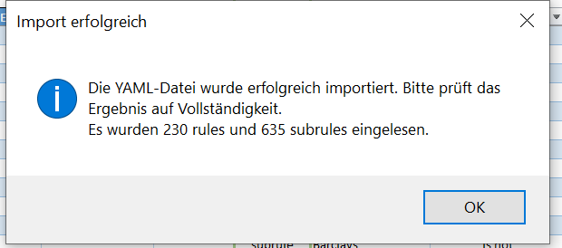 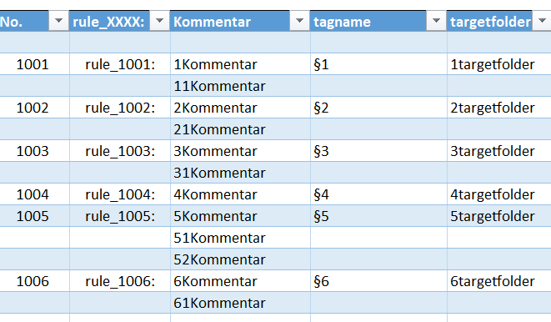 | 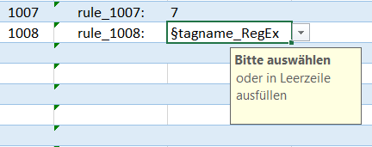
Hier ein Beispiel für die Verwendung des Kommentarfeldes. Eine leichte und eindeutige Zuordnung zur Verwendung ist ohne kaum möglich
Hier sieht man einen deutlichen Mehrwert der Exelvariante:
- Suchen, Filtern und Ändern im zusammenhängenden Kontext
- zu sehen die "Suche" im Kommentarfeld
- Hier sehr nützlich die Kopiermöglichkeit der subrules, das Kommentarfeld, das Ausblenden von Spalten und Deaktivieren von Regeln.

